Viega sifoonid ja äravoolud
AS HALS TRADING |  |  | AS HALS TRADING - T |  | PÕHIHINNAD
Kadaka tee 42 H |  |  | Tähe 129 C |  | 2018
12915 Tallinn |  |  | 50113 Tartu |  | ilma käibemaksuta
Tel. 71 51 400 |  |  | Tel. 301 630
Fax 71 51 401 |  |  | Fax 367 470
e-mail: hals@hals.ee |  |  | halstartu@hals.ee |  |  | Allahindlus:
www.hals.ee |  |  |  |  |  | 0%

 | VIEGA sifoonid ja kanalisatsiooni äravoolud

Vannisifoon trossiga " Simplex"
 |  | Kood |  | Mõõt | Põhihind | Netohind
 |  | V1-285357 |  | 1 1/2" x 40 / 50 | 30.40 | 30.40
 |  | 6168.45 |  | 540 mm trossiga

 |  | V1-595678 |  | 1 1/2" x 40 / 50 | 41.54 | 41.54
 |  | 6168.46 |  | 725 mm trossiga

Vannisifoon korgiga
 |  | Kood |  | Mõõt | Põhihind | Netohind
 |  | V1-311537 |  | 1 1/2" x 40 / 50 | 9.64 | 9.64
 |  | 6387.35

Dussialuse sifoon
 |  | Kood |  | Mõõt | Põhihind | Netohind
 |  | V1-312121 |  | 1 1/2" x 40 / 50 | 8.65 | 8.65
 |  | 6821.45 |  | Vannisifoon sõelaga

 |  | V1-312138 |  | 1 1/2" x 40 / 50 | 8.65 | 8.65
 |  | 6822.45 |  | Vannisifoon korgiga

Painduvad äravoolutorud / Model 3892
 |  | Kood |  | Mõõt | Põhihind | Netohind
 |  | V1-460761 |  | 50 x 50/40 x 250 | 14.30 | 14.30
 |  | V1-460778 |  | 50 x 50/40 x 500 | 18.40 | 18.40
 |  | V1-460785 |  | 50 x 50/40 x 750 | 22.55 | 22.55
 |  | V1-674465 |  | 50 x 50/40 x 1000 | 26.15 | 26.15

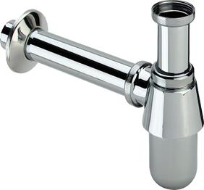
Fajanss valamu äravoolu sifoon põhjaklapiga segistile - metall
 |  | Kood |  | Mõõt | Põhihind | Netohind
 |  | V2-100674 |  | 1 1/4" x 32 | 15.93 | 15.93
 |  | 5753 |  | kroomitud

 |  | V2-134990 |  | 1 1/4" x 32 | 489.85 | 489.85
 |  | 5753 |  | poleeritud messing
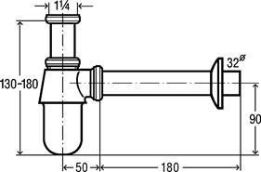

Fajanss valamu äravoolu sifoon põhjaklapiga segistile - metall
 |  | Kood |  | Mõõt | Põhihind | Netohind
 |  | V2 - 106164 |  | 1 1/4" x 32 | 14.04 | 14.04
 |  | 5753.0 |  | kroomitud

Fajanss valamu äravoolu sifoon põhjaklapiga segistile - plastik
 |  | Kood |  | Mõõt | Põhihind | Netohind
 |  | V2 - 120764 |  | 1 1/4" x 32 | 3.59 | 3.59
 |  | 5725.0 |  | valge plast

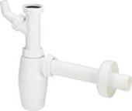
Fajanss valamu äravoolu sifoon põhjaklapiga segistile pesumasina otsaga - plastik
 |  | Kood |  | Mõõt | Põhihind | Netohind
 |  | V2 - 326319 |  | 1 1/4" x 32 | 5.68 | 5.68
 |  | 5727 |  | valge plast

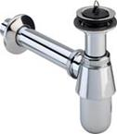
Fajanss valamu äravoolu sifoon ilma põhjaklapita segistile - kroomitud metall
 |  | Kood |  | Mõõt | Põhihind | Netohind
 |  | V2 - 102845 |  | 1 1/4" x 32 | 20.13 | 20.13
 |  | 5754 |  | kroomitud

Fajanss valamu äravoolu sifoon ilma põhjaklapita segistile - kroomitud metall
 |  | Kood |  | Mõõt | Põhihind | Netohind
 |  | V2 - 102555 |  | 1 1/4" x 32 | 18.48 | 18.48
 |  | 5754.0 |  | kroomitud

Fajanss valamu äravoolu sifoon ilma põhjaklapita segistile - valge plastik
 |  | Kood |  | Mõõt | Põhihind | Netohind
 |  | V2 - 102531 |  | 1 1/4" x 32 | 5.02 | 5.02
 |  | 5726.0 |  | valge plast

Sifoonide äravool - kroomitud / metall
 |  | Kood |  | Mõõt | Põhihind | Netohind
 |  | V2 - 102654 |  | 32 x 220 x 680 | 20.44 | 20.44
 |  | 5792-111 |  | kroomitud

 |  | V2 - 111113 |  | 32 x 300 | 15.29 | 15.29
 |  | 5753-542 |  | kroomitud

Sifoonide äravool - valge / plastik
 |  | Kood |  | Mõõt | Põhihind | Netohind
 |  | V2 - 102579 |  | 32 x 220 x 680 | 3.72 | 3.72
 |  | 5791-111 |  | valge plast

Universaalne valamu äravool korgiga / metall
 |  | Kood |  | Mõõt | Põhihind | Netohind
 |  | V2 - 101299 |  | 1 1/4" x 60 | 4.25 | 4.25
 |  | 5121.3

Kroomitud kaksikmuhv / messing
 |  | Kood |  | Mõõt | Põhihind | Netohind
 |  | V2 - 102371 |  | 32 mm | 6.62 | 6.62
 |  | 5695 |  | kroomitud

Rosett - kroomitud / metall
 |  | Kood |  | Mõõt | Põhihind | Netohind
 |  | V2 - 104245 |  | 32 x 66 x 15 | 2.73 | 2.73
 |  | 5753-545

 |  | V2 - 110628 |  | 32 x 80 x 24 | 8.23 | 8.23
 |  | 5787-545

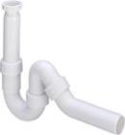
R/v valamu sifoon / plastik
 |  | Kood |  | Mõõt | Põhihind | Netohind
 |  | V3 - 104634 |  | 1 1/2" x 40 | 5.30 | 5.30
 |  | 7985.20 |  | valge plast

 |  | V3 - 102821 |  | 1 1/2" x 50 | 5.30 | 5.30
 |  | 7985.20 |  | valge plast
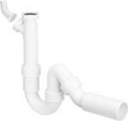
 |  | V3 - 101800 |  | 1 1/2" x 40 + lisa liides | 6.01 | 6.01
 |  | 7985.30 |  | valge plast

 |  | V3 - 101206 |  | 1 1/2" x 50 + lisa liides | 6.01 | 6.01
 |  | 7985.30 |  | valge plast

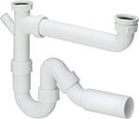
R/v valamu sifoon 2-avaga valamule / plastik
 |  | Kood |  | Mõõt | Põhihind | Netohind
 |  | V3 - 107147 |  | 1 1/2" x 50 / 90 -310 | 11.81 | 11.81
 |  | 79485.20 |  | valge plast

Äravoolu kopmplekt 2-avaga valamule / plastik
 |  | Kood |  | Mõõt | Põhihind | Netohind
 |  | V3 - 104917 |  | 1 1/2" x 1 1/2" x 80-310 | 8.87 | 8.87
 |  | 794

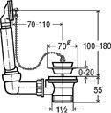
Äravoolu kopmplekt ülevooluga
 |  | Kood |  | Mõõt | Põhihind | Netohind
 |  | V3 - 100834 |  | 1 1/2" x 70 | 7.19 | 7.19
 |  | 7462.71

Valamu äravoolupesa
 |  | Kood |  | Mõõt | Põhihind | Netohind
 |  | V3 - 102678 |  | V3 - 102678 | 3.76 | 3.76
 |  | 7432

Äravoolu kork
 |  | Kood |  | Mõõt | Põhihind | Netohind
 |  | V2 - 108038 |  | 40,5 mm | 2.18 | 2.18
 |  | 9933
 |  | V3 - 111939 |  | 50,5 mm | 2.75 | 2.75
 |  | 9933

WC äravoolud / plastik, valge
 |  | Kood |  | Mõõt | Põhihind | Netohind
 |  | V4 - 103668 |  | 110 x 150 mm | 4.25 | 4.25
 |  | 3815
 |  | V4 - 101312 |  | 110 x 250 mm | 4.38 | 4.38
 |  | 3815
 |  | V4 - 101831 |  | 110 x 400 mm | 6.49 | 6.49
 |  | 3815

 |  | V4 - 103231 |  | 110 x 115 mm | 8.05 | 8.05
 |  | 3815.1
 |  | V4 - 614775 |  | 110 x 215 mm | 14.87 | 14.87
 |  | 3815.1

 |  | V4 - 101855 |  | 110 x 22,5 ° | 4.38 | 4.38
 |  | 3813

 |  | V4 - 101718 |  | 110 x 45° | 4.38 | 4.38
 |  | 3812

 |  | V4 - 100551 |  | 110 x 90° | 3.74 | 3.74
 |  | 3811

 |  | V4 - 109462 |  | 110 x 90° + 50 mm | 24.13 | 24.13
 |  | 3811.1

 |  | V4 - 191801 |  | 110 x 90° + 2 x 50 mm | 25.76 | 25.76
 |  | 3811.3

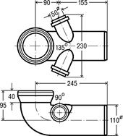

 |  | V4 - 119645 |  | 110 x 210 + 50 mm | 25.34 | 25.34
 |  | 3815.2

WC rosett / plastik, valge
 |  | Kood |  | Mõõt | Põhihind | Netohind
 |  | V4 - 101671 |  | 110 valge / mitteavatav | 1.56 | 1.56
 |  | 3819

 |  | V4 - 101343 |  | 110 valge / avatav | 3.21 | 3.21
 |  | 3821

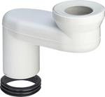
WC ektsentrik äravoolud / plastik, valge
 |  | Kood |  | Mõõt | Põhihind | Netohind
 |  | V4-484361 |  | 100 / 60 mm | 44.40 | 44.40
 |  | 8090.3

 |  | V4-484354 |  | 100 / 90 mm | 44.40 | 44.40
 |  | 8090.2

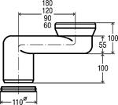
 |  | V4-340780 |  | 100 / 120 mm | 44.40 | 44.40
 |  | 8090.1

 |  | V4-294855 |  | 100 / 180 mm | 44.40 | 44.40
 |  | 8090

